关系图
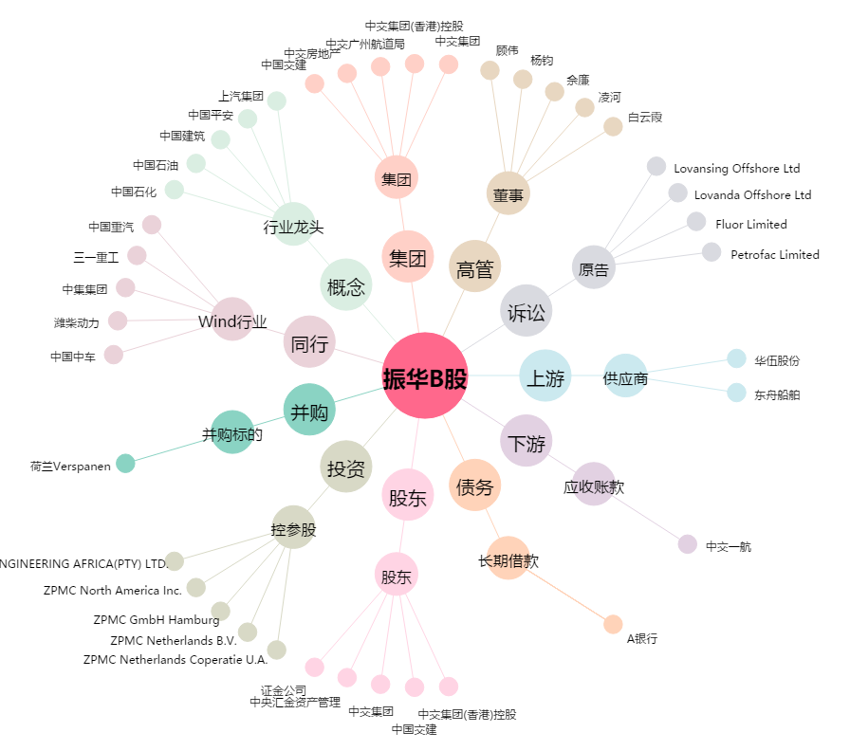
振华B股[900947.SH] - 关系概览图

